상품제안서
에코라이프 심플 디자인 스포츠 장갑형 쿨토시 자외선차단 | 상품코드: F27189

 |  |  |  |  |  |  | 02-412-0044 | www.easy1.co.kr
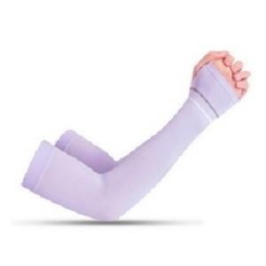

【상세/제작정보】 | 기본수량 미만 인쇄시 비용 추가.

【인쇄/포장옵션】 | 실크 / OPP(비닐)

【공급단가】 | 수량 | 360~ | 720~ | 1,080~ | 3,600~ | 5,000~
*VAT별도 | 단가 | 1,680원 | 1,650원 | 1,610원 | 1,580원 | 1,540원

【상품 URL】 | https://dev.easy1.co.kr:443/src/goods_detail.php?gdno=27189

